Ração de aves
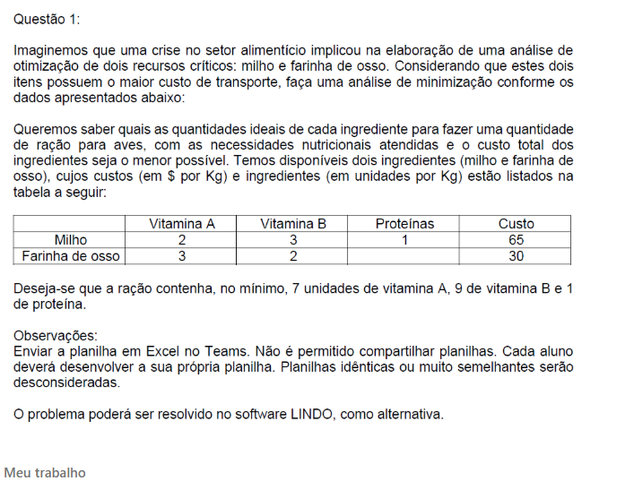
Ração pa Aves
Produto | Milho | Farinha de osso | Função objetivo
Variaveis | 1 | 3
Custo | 65 | 30 | 155
Restrições |  |  |  |  | Quant.

Vitamina A | 2 | 3 | 11 | ≥ | 7
Viatmina B | 3 | 2 | 9 | ≥ | 9
Proteínas | 1 | 0 | 1 | ≥ | 1

As quantidades ideias são: Milho 1 e Farinha de osso 3

